ごま豆腐
☆ごま豆腐の提供方法☆

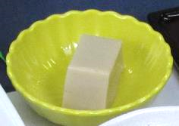
 | ・「ごま豆腐」は1本の棒状(写真①)で納品するため、
 | 10等分にカットして頂きます。

 | ・解凍は流水解凍です。解凍後、カットしていきます。
 | ※一度、冷蔵庫で冷やすとカットしやすくなります。
 | 冷蔵庫で冷やす時間の目安は30分です。

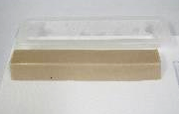
写真①
☆カット方法☆

①解凍した「ごま豆腐」をまな板に取り出します。(写真①)

②10等分になるようにカットしていきます。(写真②)
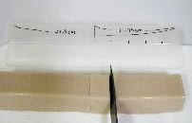
写真②

☆10等分のカットが難しい場合
取り出した容器にカット位置の目安を付けた「ものさし」を
作りましょう。(写真③)

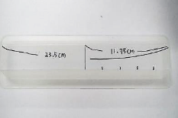
1人前 約2.3㎝
写真③
1本の長さは「23.5ｃｍ」のため、1人前分の「約2.3㎝」おきに
印をつけ、カットをしていくと上手にカットができます。

